使用方法
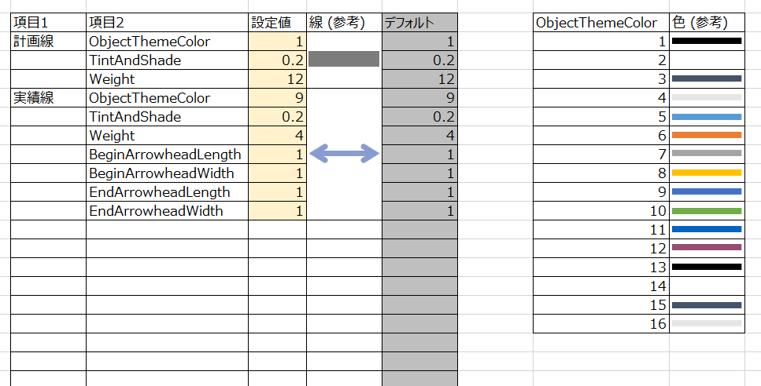
■概要
仕事でもいろいろとガントチャートツールを利用しました。
が、少しずつ何かが足りませんでした。
私が強く求めるのは以下のような機能でした。

(1) 計画/実績 を記載できること。
(2) バーチャート（ガントチャート）を表示すること。またこの更新が楽であること。
(3) 分解能は 1日 を基本とすること。
(4) 関係者へ配布できること。（ライセンスが無料であること、も含む。この観点でExcelファイルが優れている。）
(5) 動作が軽快であること。（この観点では、MS Project、ProjectLibre などが秀逸。多くのExcelガントチャートはこれがNG。）
(6) 少なくともWBSを100程度は記載できること。改ページ可。
(7) ６カ月程度のスケジュールを一画面に記載できること。

こういった機能を実現する「Excelガントチャート」を提供します。

② プロジェクトの「開始日」「終了日」を記載します。
カレンダーはこの「開始日」に従って生成されます。「終了日」はここに書くだけでアプリへ影響ありません。
■使用方法
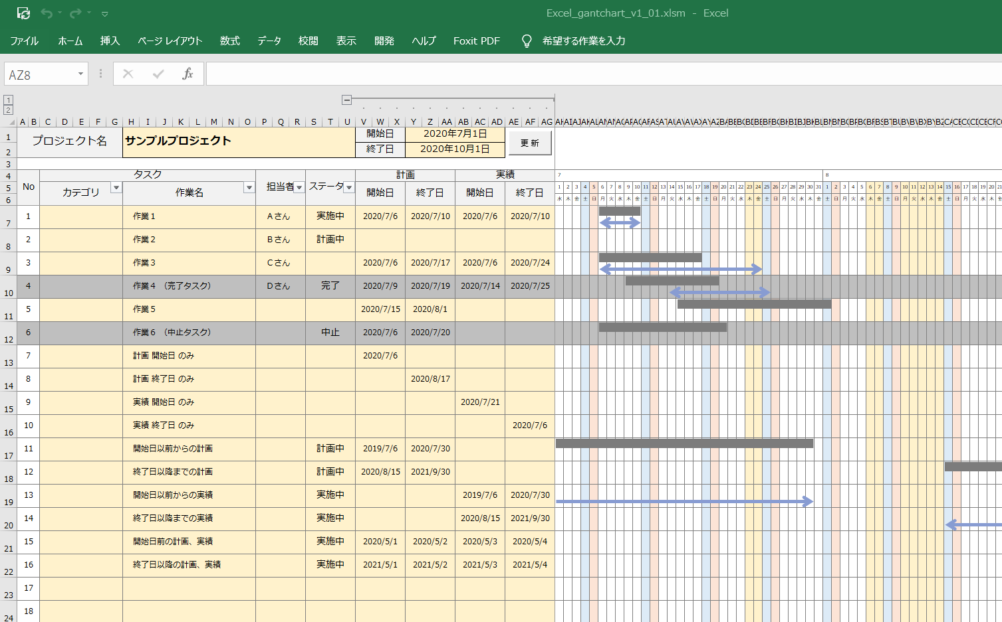
① プロジェクト名を記載します。

③ タスクを記載します。
カテゴリ欄は適当にお使いください。

④ 計画／実績 の日付を入力します。
入力方法は２つの方法があります。
［方法１］日付を直接キー入力
［方法２］範囲を選択後にコンテキストメニューをクリック

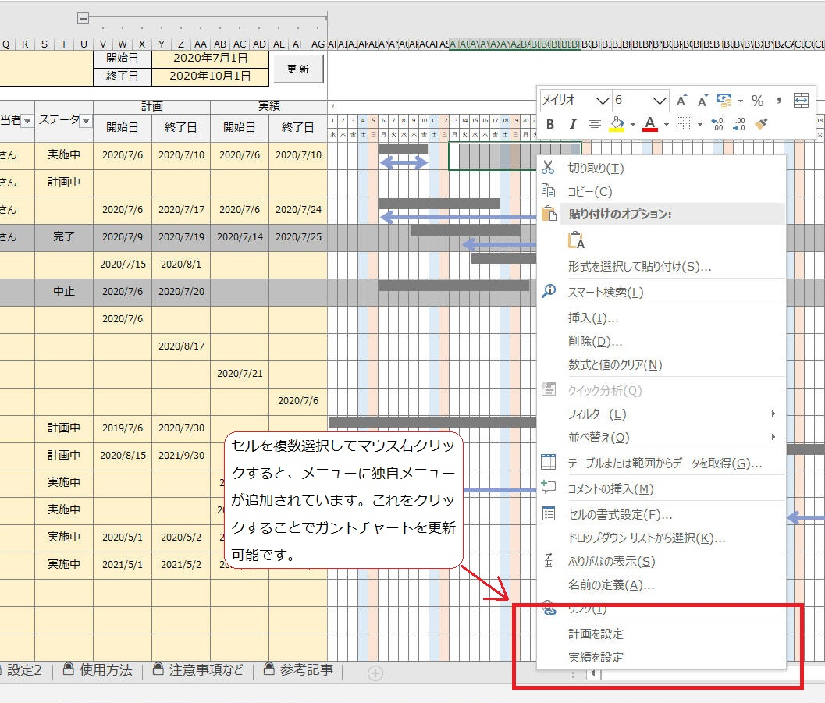

■設定１
見たままの内容です。適宜必要に応じて設定内容を変更してお使いください。
黄色の欄のみ設定変更可能です。
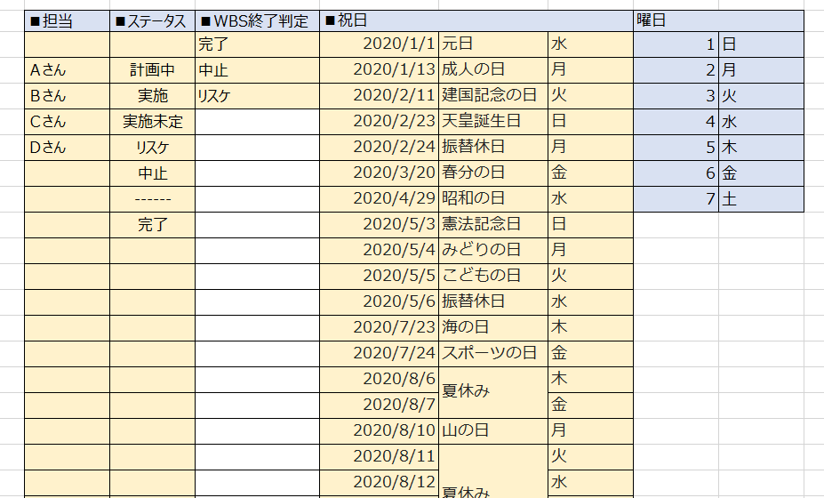

■設定２
バーチャートの線／矢印の太さや形状、色、などを変更可能です。
黄色の欄のみ設定変更可能です。

License
The MIT License (MIT)
Copyright © 2022-2022 Kinoshita Hidetoshi Permission is hereby granted, free of charge, to any person obtaining a copy of this software and associated documentation files (the “Software”), to deal in the Software without restriction, including without limitation the rights to use, copy, modify, merge, publish, distribute, sublicense, and/or sell copies of the Software, and to permit persons to whom the Software is furnished to do so, subject to the following conditions: The above copyright notice and this permission notice shall be included in all copies or substantial portions of the Software. THE SOFTWARE IS PROVIDED “AS IS”, WITHOUT WARRANTY OF ANY KIND, EXPRESS OR IMPLIED, INCLUDING BUT NOT LIMITED TO THE WARRANTIES OF MERCHANTABILITY, FITNESS FOR A PARTICULAR PURPOSE AND NONINFRINGEMENT. IN NO EVENT SHALL THE AUTHORS OR COPYRIGHT HOLDERS BE LIABLE FOR ANY CLAIM, DAMAGES OR OTHER LIABILITY, WHETHER IN AN ACTION OF CONTRACT, TORT OR OTHERWISE, ARISING FROM, OUT OF OR IN CONNECTION WITH THE SOFTWARE OR THE USE OR OTHER DEALINGS IN THE SOFTWARE.

参考記事
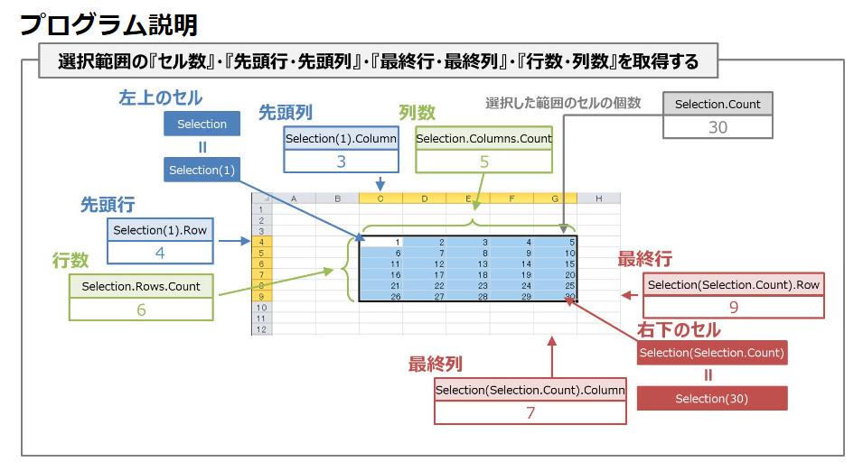
参考にしたガントチャート
 | https://bizroute.net/download/gantchart_simple01
[Excel]VBAで「右クリックメニュー」を追加する
 | https://m0ratorium.com/vba-rightclickmenuadd/
Shape プロパティ (Excel)
 | https://docs.microsoft.com/ja-jp/office/vba/api/excel.shape.line
特定のオブジェクトを削除する
 | http://www4.synapse.ne.jp/yone/excel2010/excel2010_zu_obje_del.html
右クリックメニューやサブメニューにマクロを登録／削除するには
 | https://www.atmarkit.co.jp/ait/articles/1408/25/news030.html
【VBA】選択したセルを取得する『Selectionプロパティ』の使い方
 | https://detail-infomation.com/vba-selection/
Excel VBAで外部ファイルのモジュールを読み込み実行する方法
 | https://eijiman.com/execute-external-file-module-excel-vba/

